Grafica
AGOSTO
Día | 1 | 2 | 3 | 4 | 5 | 6 | 7 | 8 | 9 | 10 | 11 | 12 | 13 | 14 | 15 | 16 | 17 | 18 | 19 | 20 | 21 | 22 | 23 | 24 | 25 | 26 | 27 | 28 | 29 | 30 | 31
Acumulado | 741.6 | 875.6 | 2977.0 | 4038.1 | 2457.6 | 1291.5 | 2880.1 | 2341.3 | 827.9 | 1022.5 | 1186.0 | 1969.9 | 1689.6 | 2374.0 | 2683.8 | -999.0 | -999.0 | -999.0 | -999.0 | -999.0 | -999.0 | -999.0 | -999.0 | -999.0 | -999.0 | -999.0 | -999.0 | -999.0 | -999.0 | -999.0 | -999.0
Num. Estaciones | 682 | 685 | 685 | 685 | 686 | 679 | 677 | 674 | 670 | 675 | 678 | 673 | 669 | 659 | 603 | -999 | -999 | -999 | -999 | -999 | -999 | -999 | -999 | -999 | -999 | -999 | -999 | -999 | -999 | -999 | -999
Máximo Diario | 77.0 | 38.0 | 77.0 | 191.0 | 71.5 | 69.0 | 132.0 | 130.0 | 62.2 | 64.0 | 59.0 | 106.0 | 90.0 | 149.4 | 108.0 | 0.0 | 0.0 | 0.0 | 0.0 | 0.0 | 0.0 | 0.0 | 0.0 | 0.0 | 0.0 | 0.0 | 0.0 | 0.0 | 0.0 | 0.0 | 0.0

PRECIPITACIÓN ACUMULADA DIARIA Agosto del 2026
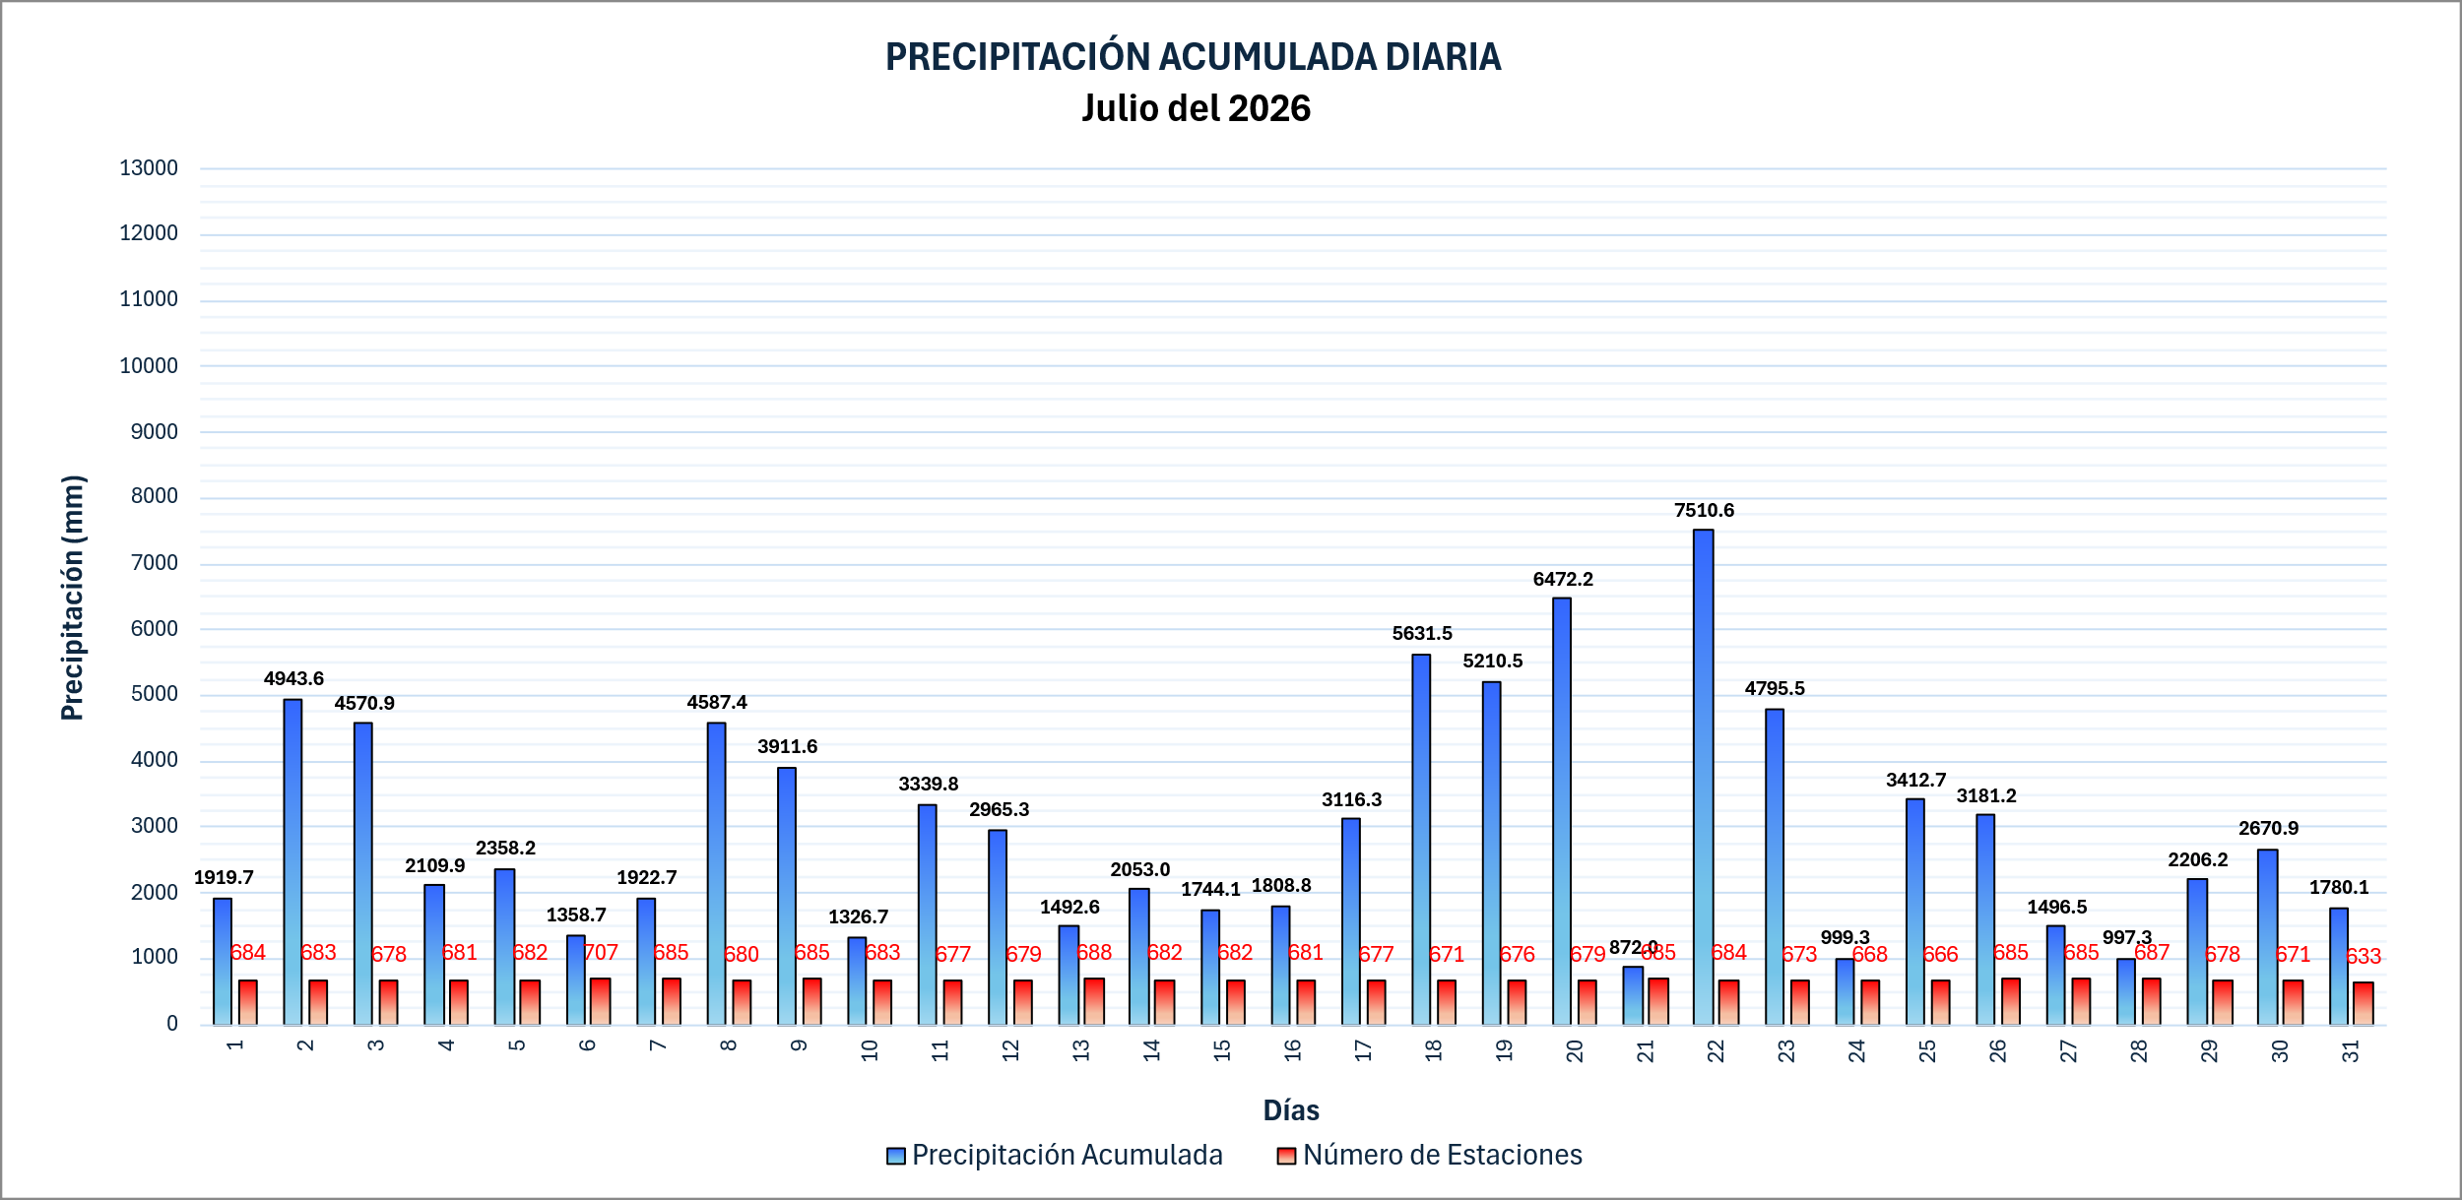

 |  |  |  |  |  |  |  |  |  |  |  |  |  |  |  |  |  |  |  |  |  |  |  |  |  | 5099

